상품제안서
송월 샤보렌 멀티스포츠타올 20 | 상품코드: F07211

 |  |  |  |  |  |  | 02-412-0044 | www.easy1.co.kr
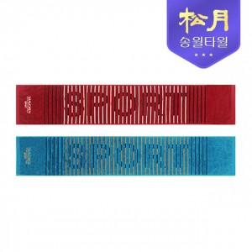

【상세/제작정보】 | 쇼핑백 문의.

【인쇄/포장옵션】 | 실크, 자수 / 포장지포장

【공급단가】 | 수량 | 100~ | 300~ | 500~ | 1,000~ | 3,000~
*VAT별도 | 단가 | 3,900원 | 3,830원 | 3,730원 | 3,670원 | 3,570원

【상품 URL】 | http://www.easy1.co.kr/src/goods_detail.php?gdno=7211

